6撤去工事
記号 | 名 称 | 摘 要 | 単位 | 数 量 | 単 価 | 金 額 | 備 考
 | 細目別内訳
6 | 撤去工事

 | （外部） |  |  |  | 0

 | 高圧洗浄 |  | ㎡ | 51.3
 | 屋上平面
 | 塗膜防水撤去 |  | ㎡ | 210
 | 屋上
 | 伸縮目地撤去 | ｴﾗｽﾀｲﾄ H30～90 | ｍ | 241
 | 建具廻り
 | シーリング撤去 | 10×7 | ｍ | 2

 | 横引きストレーナー蓋撤去 |  | か所 | 5

 | アスファルト舗装撤去 | t100 | ㎡ | 2.1

 | アスファルト舗装撤去 | t0～70 | ㎡ | 1.9

 | カッター入れ | ｱｽﾌｧﾙﾄ舗装 | ｍ | 4.9
 | 床
 | 無筋コンクリート撤去 | t70 | ㎡ | 7.5
 | 床
 | カッター入れ | RC面 | ｍ | 12.5
 | 床
 | モルタル撤去 | t30 | ㎡ | 1
 | 床
 | カッター入れ | ﾓﾙﾀﾙ面 | ｍ | 10.6
 | 壁
 | モルタル撤去 | t30 | ㎡ | 3.1
 | 壁
 | カッター入れ | ﾓﾙﾀﾙ面 | ｍ | 24
 | 天井
 | モルタル撤去 | t30 | ㎡ | 0.9
 | 天井
 | カッター入れ | ﾓﾙﾀﾙ面 | ｍ | 9.4

 | 水圧解放装置用コア抜き | t300 φ100 | か所 | 4

 | シャッター撤去 | W4500×H3000 ﾎﾞｯｸｽ共 | か所 | 2

 | （内部）
 | 床 | t=2.0
 | ビニル床タイル撤去 | ｱｽﾍﾞｽﾄ含有材（ﾚﾍﾞﾙⅢ） | ㎡ | 84
 | 踏面
 | アスタイル撤去 | ｱｽﾍﾞｽﾄ含有材（ﾚﾍﾞﾙⅢ） | ㎡ | 16

 | ミニキッチン撤去 | D650 | か所 | 1

 | 吊戸棚撤去 | W1200×D350×H500 | か所 | 1

 | アルミ棚２段撤去 | W1200×D350 | か所 | 1

 | （建築工事 外部）

 | 発生材積込 | 無筋ｺﾝｸﾘｰﾄ 人力 | m3 | 0.5

 | 発生材積込 | 混合廃棄物 人力 | m3 | 1.4

 | 発生材積込 | 金属くず 人力 | m3 | 1.3

 | 発生材運搬 | 無筋ｺﾝｸﾘｰﾄ | 回 | 1

 | 発生材運搬 | 混合廃棄物 | 回 | 1

 | 発生材運搬 | 金属くず | 回 | 1

 | （建築工事 内部）

 | 発生材積込 | 混合廃棄物 人力 | m3 | 0.9

 | 発生材積込 | ｱｽﾍﾞｽﾄ含有材 人力 | m3 | 0.2

 | 発生材運搬 | 混合廃棄物 | 回 | 1

 | 発生材運搬 | ｱｽﾍﾞｽﾄ含有材 | 回 | 1

 |  |  |  |  |  |  |  | 環境省通知より抜粋
 | （建築機械）
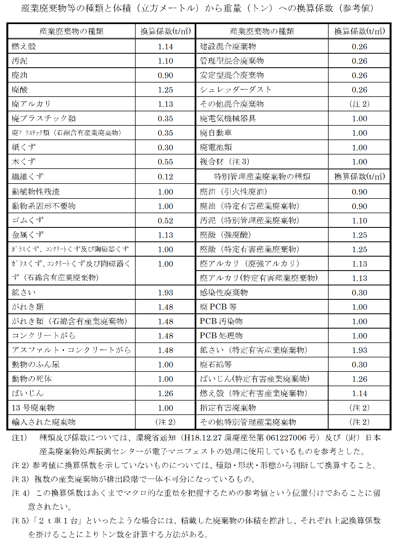
 | 発生材積込 | ｺﾝｸﾘｰﾄ | m3 | 0.9

 | 発生材積込 | 混合廃棄物 | m3 | 8.7

 | 発生材積込 | 金属くず | m3 | 0.9

 | 発生材運搬 | ｺﾝｸﾘｰﾄ | 回 | 1

 | 発生材運搬 | 混合廃棄物 | 回 | 2

 | 発生材運搬 | 金属くず | 回 | 1

 | （建築電気）

 | 発生材積込 | 金属くず | m3 | 0.16

 | 発生材運搬 | 金属くず | 回 | 1

 | 小計

